Лист 1
Прайс-лист
МИР ПРЯЖИ

В валюте: руб. (курс 1).
Цены указаны на 07.08.2020

№ | Номенклатура/ Характеристика номенклатуры | Описание | Изображение | Артикул | Цена | Ед. | Остаток | Ссылка на сайт
 | BlackAntique Лак Битумный 20 мл | BlackAntique Лак Битумный 20 мл |  | P5V20 | 46.69 |  |  | Изображение
 | BlackAntique Лак Битумный 20 мл |  |  |  | 46.69 | шт | 19 | Изображение
 | CrystalPolish Стекловидный лак 20 мл | CrystalPolish Стекловидный лак 20 мл |  | P6V20 | 48.00 |  |  | Изображение
 | CrystalPolish Стекловидный лак 20 мл |  |  |  | 48.00 | шт | 19 | Изображение
 | CrystalPolish Стекловидный лак 40 мл | CrystalPolish Стекловидный лак 40 мл |  | P6V40 | 88.50 |  |  | Изображение
 | CrystalPolish Стекловидный лак 40 мл |  |  |  | 88.50 | шт | 5 | Изображение
 | LuxAntique Кракелюрный лак 20мл | LuxAntique Кракелюрный лак 20мл | 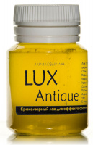 | P3V20 | 45.74 |  |  | Изображение
 | LuxAntique Кракелюрный лак 20мл |  |  |  | 45.74 | шт | 31 | Изображение
 | Luxart Polish Лак акриловый глянцевый Aqua Laminat (для твердых поверхностей) 20 мл | Luxart Polish Лак акриловый глянцевый Aqua Laminat (для твердых поверхностей) 20 мл | 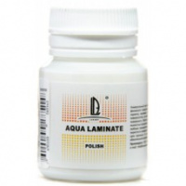 | P10V20 | 44.00 |  |  | Изображение
 | Luxart Polish Лак акриловый глянцевый Aqua Laminat (для твердых поверхностей) 20 мл |  |  |  | 44.00 | шт | 20 | Изображение
 | Luxart Polish Лак акриловый глянцевый Aqua Plastic (для мягких поверхностей) 20 мл | Luxart Polish Лак акриловый глянцевый Aqua Plastic (для мягких поверхностей) 20 мл | 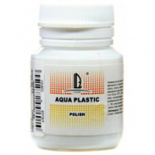 | P9V20 | 44.00 |  |  | Изображение
 | Luxart Polish Лак акриловый глянцевый Aqua Plastic (для мягких поверхностей) 20 мл |  |  |  | 44.00 | шт | 19 | Изображение
 | LuxDecoupage Клей-лак для декупажа 20мл | LuxDecoupage Клей-лак для декупажа 20мл | 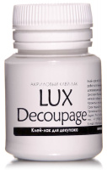 | P4V20 | 37.46 |  |  | Изображение
 | LuxDecoupage Клей-лак для декупажа 20мл |  |  |  | 37.46 | шт | 19 | Изображение
 | LuxPolish Лак акриловый глянцевый 20мл | LuxPolish Лак акриловый глянцевый 20мл | 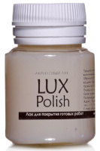 | P1V20 | 44.00 |  |  | Изображение
 | LuxPolish Лак акриловый глянцевый 20мл |  |  |  | 44.00 | шт | 17 | Изображение
 | LuxPolish Лак акриловый глянцевый 40мл | LuxPolish Лак акриловый глянцевый 40мл | 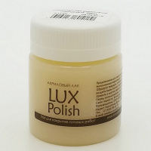 | P1V40 | 75.00 |  |  | Изображение
 | LuxPolish Лак акриловый глянцевый 40мл |  |  |  | 75.00 | шт | 19 | Изображение
 | LuxPolish Лак акриловый матовый 20мл | LuxPolish Лак акриловый матовый 20мл | 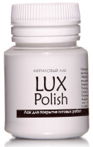 | P2V20 | 44.00 |  |  | Изображение
 | LuxPolish Лак акриловый матовый 20мл |  |  |  | 44.00 | шт | 25 | Изображение
 | LuxPolish Лак акриловый матовый 40мл | LuxPolish Лак акриловый матовый 40мл | 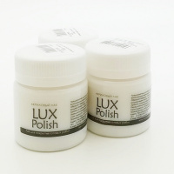 | P2V40 | 73.00 |  |  | Изображение
 | LuxPolish Лак акриловый матовый 40мл |  |  |  | 73.00 | шт | 12 | Изображение
 | LuxPolish Лак для кожи 20 мл | LuxPolish Лак для кожи 20 мл | 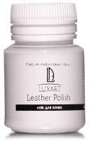 | P8V20 | 39.46 |  |  | Изображение
 | LuxPolish Лак для кожи 20 мл |  |  |  | 39.46 | шт | 20 | Изображение
 | ShellacPolish Шеллачный лак 20 мл | ShellacPolish Шеллачный лак 20 мл | 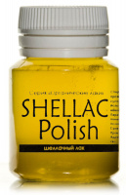 | P7V20 | 58.15 |  |  | Изображение
 | ShellacPolish Шеллачный лак 20 мл |  |  |  | 58.15 | шт | 26 | Изображение

